Sheet1
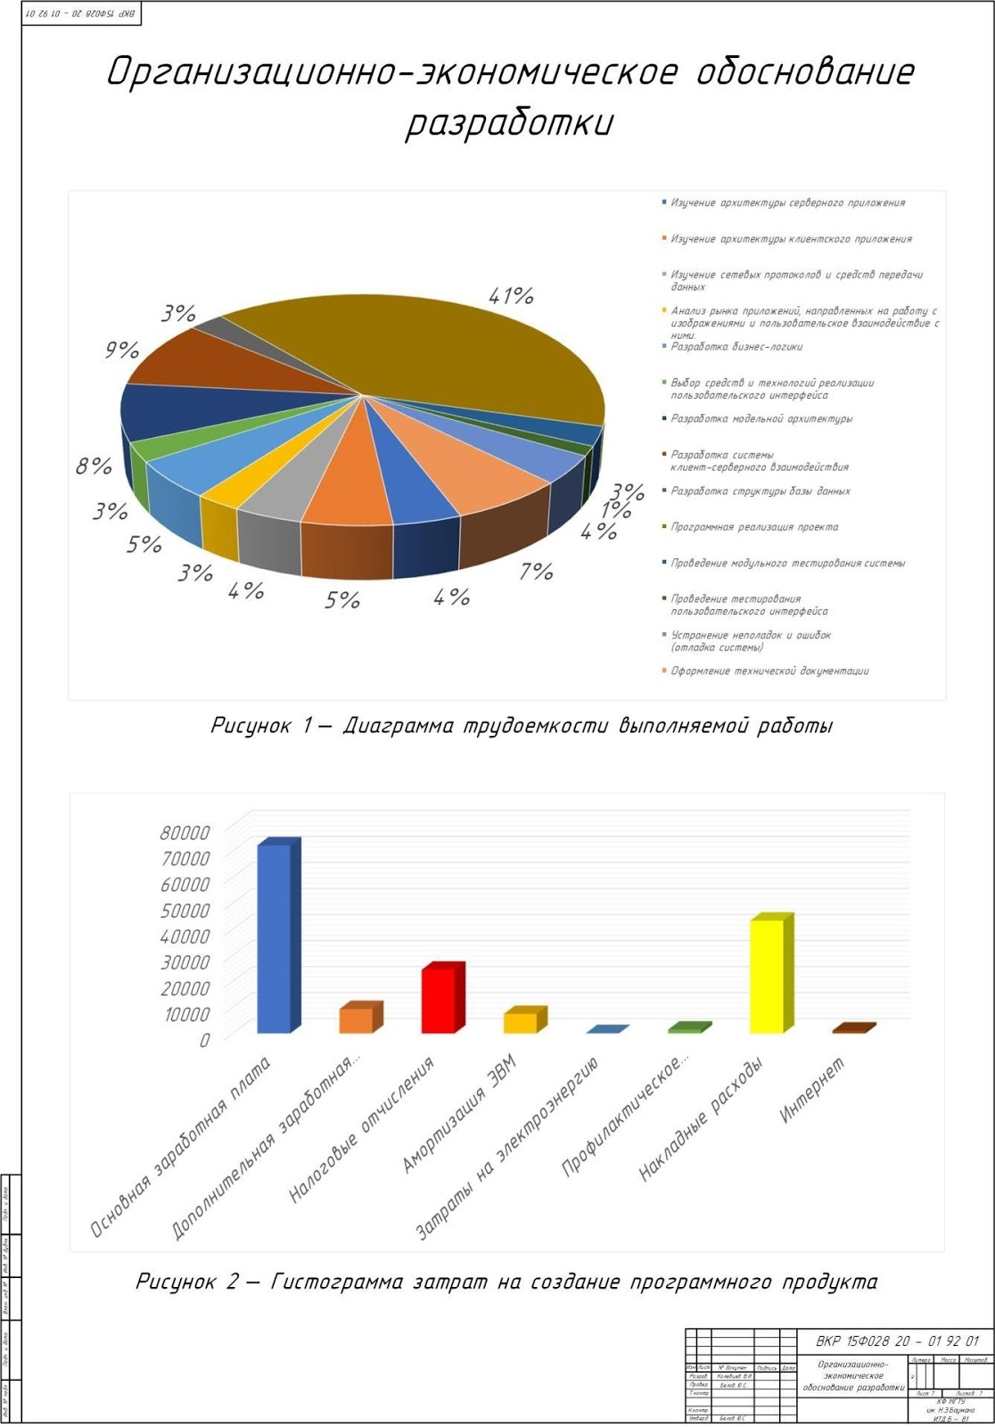
Изучение архитектуры веб-приложений | 9
Изучение сетевых протоколов | 7
Анализ аналогов | 1
Разработка бизнес логики | 5
Выбор средств разработки | 1
Разработка модели | 2
Разработка серверных модулей | 15
Разработка базы данных | 10
Реализация проекта | 40
Проведение тестирования | 6
Устранение неполадок | 4
 | 100

Основная заработная плата | 63,378
Дополнительная заработная плата | 8239.14
Налоговые отчисления | 21785.142
Амортизация ЭВМ | 6996.06
Затраты на электроэнергию | 111.32
Профилактическое обслуживание и ремонт | 1399.21
Накладные расходы | 38026
Интернет | 900

